本文
 |  |  |  |  |  |  |  | _
ＫＭＳ
資材課 |  |  |  |  | 業務マニュアル作成 |  | PSM-SG
マニュアル

1 | . | 目的と適用範囲

 | 1） | 目的

 |  | マニュアル作成の品質を均一化し、業務担当者にとって分かりやすく、誤解のない内容を提供する。
 |  | マニュアル作成者間で表現や構成のばらつきを防ぐ。

 | 2） | 適用範囲

 |  | 本マニュアルは部門基準S109に則り”PSM-”で採番する文書に適用する。
 |  | 採番文書に付属する”別紙”や”関連文書”等には適用しない。

2 | . | 基本方針

 |  | ①正確性 |  |  |  | 業務ルール・システム仕様に基づき、誤りや曖昧な表現を排除する。
 |  |  |  |  |  | 手順は実際の操作画面や現場で検証済みであること。

 |  | ②簡潔性 |  |  |  | 1ステップは1操作に限定し、冗長な説明を避ける。
 |  |  |  |  |  | 不要な背景説明や主観的表現は記載しない。

 |  | ③一貫性 |  |  |  | 文体は「〜すること」あるいは「～する」形式で統一すること。

 |  | ④視認性 |  |  |  | 図表・スクリーンショットは必須箇所に挿入し、赤枠や矢印で強調すること。
 |  |  |  |  |  | 手順の説明は積極的にフローチャートを用いること。

 |  | ⑤更新性 |  |  |  | 改訂時は回転番号を付与し、旧版をアーカイブ。
 |  |  |  |  |  | 改訂履歴を”改訂履歴シート”に必ず記載すること。

3 | . | マニュアルの構成ルール

 | １）推奨章立て
 |  | 推奨する章立ては以下の通り。作成する業務の内容により適宜変更すること。
 |  |  | ①概要（目的、対象範囲、関連文書：紐づく部門基準や文書を列記すること）
 |  |  | ②前提条件（必要な権限、準備物）
 |  |  | ③手順（具体的なステップ）
 |  |  | ④注意事項（禁止事項、不適合事象の対応）

 | 2）見出し階層

 |  | 【Ⅰ．Ⅱ．Ⅲ．Ⅳ．Ⅴ．・・・・・・・】
 |  |  | １．２．３．４．５．・・・・・・・ 章タイトル
 |  |  |  | １）２）３）４）５）・・・・・・・・ 節タイトル
 |  |  |  |  | （１）（２）（３）（４）（５）・・・・・・ 以下手順や詳細説明
 |  |  |  |  |  | ① ② ③ ④ ⑤ ・・・・・・

 |  | 基本は アラビア数字の階層でまとめること。
 |  | 必要に応じて、ローマ数字（Ⅰ．Ⅱ．Ⅲ．）を最上位に追加してもよい。
 |  | 順番を飛ばすことは許容するが、順番の入れ替えはしないこと。
 |  | さらに階層が必要な場合は、以下を使用可能：
 |  |  | ａ） ｂ） ｃ）…
 |  |  |  | （ａ）（ｂ）（ｃ）…

 | 3）使用フォントおよびサイズ |  |  |  |  |  |  |  | ”SPOの資材課サイト”で統一
 |  | 原則として使用するフォントは下記とする。
 |  | フォント種類：MS P明朝 フォントサイズ：見出し階層の節タイトル以上は14、それより下の階層は11
 |  | （記載内容について注意・強調する等の必要がある場合は太字・斜体を用いても構わない。）

 | 4）エクセルファイルのシート基本構成
 |  | エクセルデータのシート構成は原則として下記構成とする。
 |  | （1）表紙
 |  | （2）改訂履歴シート
 |  | （3）目次 （見出し階層の節タイトル以上の項目は記載する）
 |  | （4）本文

4 | . | ファイル保存場所・仕様ツール

 | １）テンプレートファイルの場所：
 |  | SharePointの資材課サイトにある下記ドキュメントライブラリ
 |  | "[KMS]業務部_資材課 - Manual_[PSM]\PSM-○○_テンプレート.xlsx"
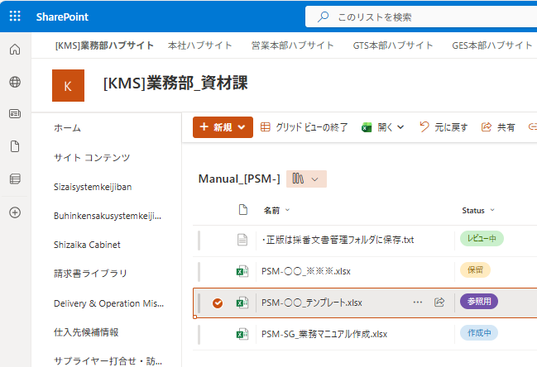

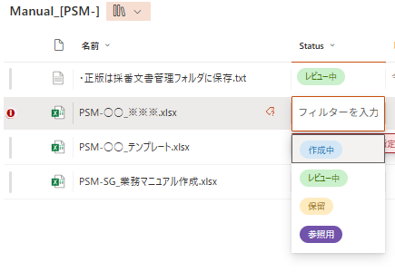
 | 2）作成中マニュアル保存場所：
 |  | 上記テンプレートファイルと同じライブラリ
 |  | "[KMS]業務部_資材課 - Manual_[PSM]"
 |  | Status列で当該ファイルの状態を明確にすること
 |  |  | ①作成中
 |  |  |  | 新規マニュアルを作成中、または改訂作業中の状態
 |  |  | ②レビュー中
 |  |  |  | レビュー依頼中の状態
 |  |  | ③保留
 |  |  |  | 作成を中断する等の判断
 |  |  | ④参照用
 |  |  |  | テンプレート等参照するためのファイルに使用する

 | 3）完成版 採番済みマニュアル保存場所：
 |  | 共有フォルダの採番文書管理フォルダ
 |  | "N:\採番管理文書\22.資材課業務マニュアル(PSM)"

 | 4）進捗管理ツール
 |  | Plannnerを使用し、進捗を管理する。
 |  | マニュアル作成担当者は適宜自身の担当タスクの進捗を更新すること。
進捗状況に応じてドラッグして移動すること
 |  | Planner - マニュアル策定管理

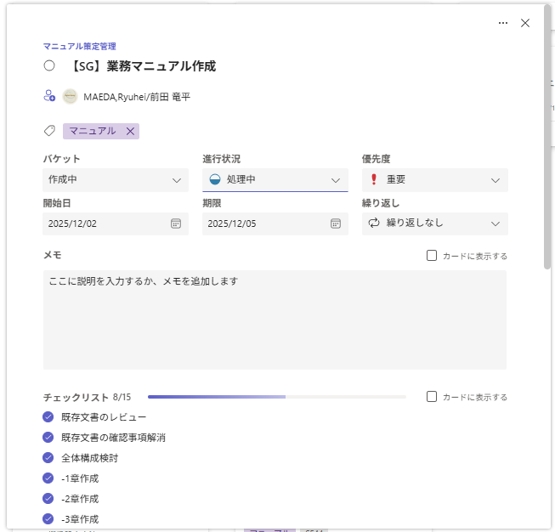

細かいToDoリスト。
作成内容に応じて
カスタマイズすること。

5 | . | 作成手順

 |  | プロセスフロー
 | 準備フェーズ
マニュアル作成業務の決定

既存文書の収集・レビュー
既存文書の確認事項解消

全体構成検討

本文作成
 | 執筆フェーズ

最終稿作成
手直し
リーダー点検
指摘事項あり

承認
レビュー依頼
 | レビューフェーズ

あり
フィードバック
期限までになし
あり
修正の必要
なし
手直し

採番
レビュー回答

課長決裁依頼

手直し

差し戻し
決裁
承認
採番文書管理フォルダに格納

完成

 | 1)準備フェーズ
 |  | （１）既存文書のレビュー
 |  |  | 既存の関連文書を確認し、内容の正確性・最新性・構成を把握する。
 |  |  | ① | 関連する既存マニュアルをすべて収集すること。
 |  |  | ② | 内容の正確性、更新日、適用範囲を確認すること。
 |  |  | ③ | 不要な文書や重複箇所をリスト化すること。

 |  | （2）既存文書の確認事項解消
 |  |  | レビューで発見した不明点や矛盾点を関係者に確認し、解消する。
 |  |  | ① | 確認事項を一覧化し、質問内容を明確にすること。
 |  |  | ② | 業務担当者や関係者に確認依頼を行うこと。
 |  |  |  | 関係者をまとめてグループチャットを作成し質問を投稿する。
 |  |  |  | あるいは短時間のteams会議を招集し集中的に確認事項を解消するなど工夫を図ること。
 |  |  | ③ | 回答を記録し、反映可能な状態に整理すること。

 |  | （３）全体構成検討
 |  |  | マニュアル全体の章立て・見出し階層・ページ構成を決定する
 |  |  | ① | 目次案を作成する
 |  |  | ② | 各章の目的と内容を簡潔に定義すること。

 | 2)執筆フェーズ
 |  | （1）本文作成
 |  |  | 決定した構成に基づき、本文を記載する。
 |  |  | 2章基本方針に内容に留意すること。

 |  | （2）最終稿完成
 |  |  | 本文・図表を含め、マニュアルの完成版を作成する。
 |  |  | 全ページの体裁（フォント、余白、番号付け）を確認すること。

 |  | （3）リーダー承認
 |  |  | プロジェクトリーダーによる承認を得る。
 |  |  | teamsチャットにて承認を依頼すること。
 |  |  | リーダーは主に、正確性・表現統一・図表・関連文書との整合性を確認すること。

 | 3)レビューフェーズ
 |  | （１）レビュー依頼
 |  |  | 業務責任者や関係者にレビューを依頼する。
 |  |  | ① | Manual_[PSM-]ライブラリのStatus列を「レビュー中」に変更する
 |  |  | ② | レビュー期限は1週間以上先で設定すること
 |  |  | ③ | ライブラリに保存されているメールテンプレートを用いてレビュー依頼を送信すること
 |  |  | ④ | レビュー対象者を明確にすること
 |  |  | ⑤ | レビューフィードバックは「マニュアルレビューリスト」に投稿される
 |  |  |  | "[KMS]業務部_資材課 - マニュアルレビューリスト"
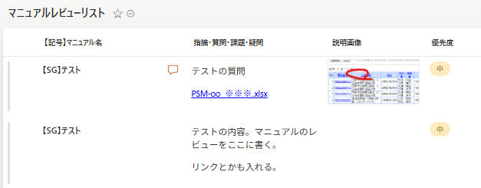

 |  | （２）レビューフィードバック反映
 |  |  | レビュー結果を反映し、最終調整を行う。
 |  |  | ① | 指摘事項を確認し、対応状況を「ステータス列」に反映すること。
 |  |  | ② | 対応内容を簡潔に「回答内容」列に記載すること。
 |  |  | ③ | 必要に応じてマニュアルを修正すること。
 |  |  | ④期限までにレビュー投稿がなければ承認されたものとみなす
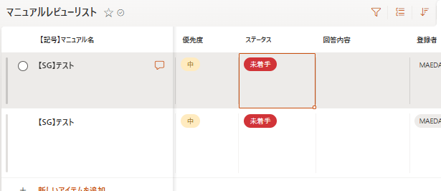

 |  | （３）課長決裁
 |  |  | 責任者（課長）の決裁を得る。
 |  |  | ① | 採番管理文書として番号を取得すること
 |  |  | ② | マニュアルの表紙押印欄に作成者、点検欄にプロジェクトリーダーの押印をすること
 |  |  | ③ | 課長の決済フォルダに格納し、承認を依頼する。

 |  | （4）採番文書フォルダに最終版格納
 |  |  | 承認済みのマニュアルを共有フォルダの採番文書管理フォルダに格納すること

6 | . | 更新・改訂

 |  | 業務変更時に適宜内容を修正すること。
 |  | ① | 採番管理文書フォルダから当該文書をコピーする。
 |  | ② | 作成中マニュアル保存場所へ置き、改訂記号を付与する。
 |  | ③ | 改訂箇所を改訂履歴シートに明確に示すこと。
 |  | ④ | 以降の工程は４章作成手順に準じて作成する

